# Tạo App Spring Boot
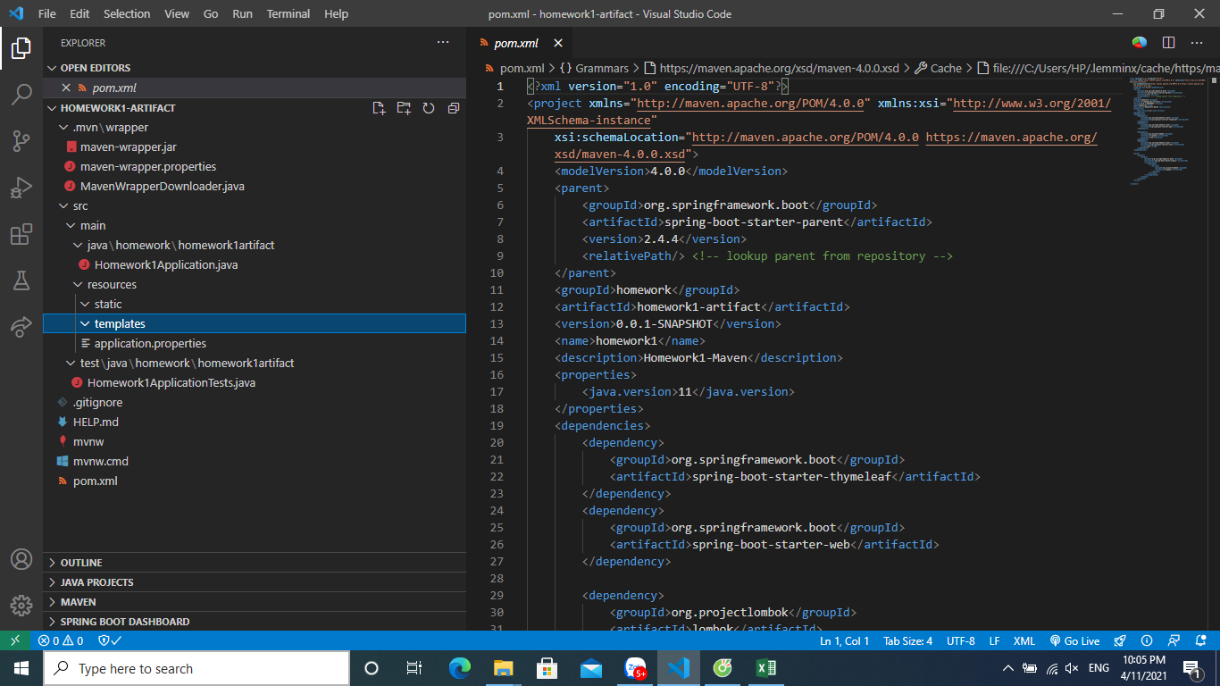
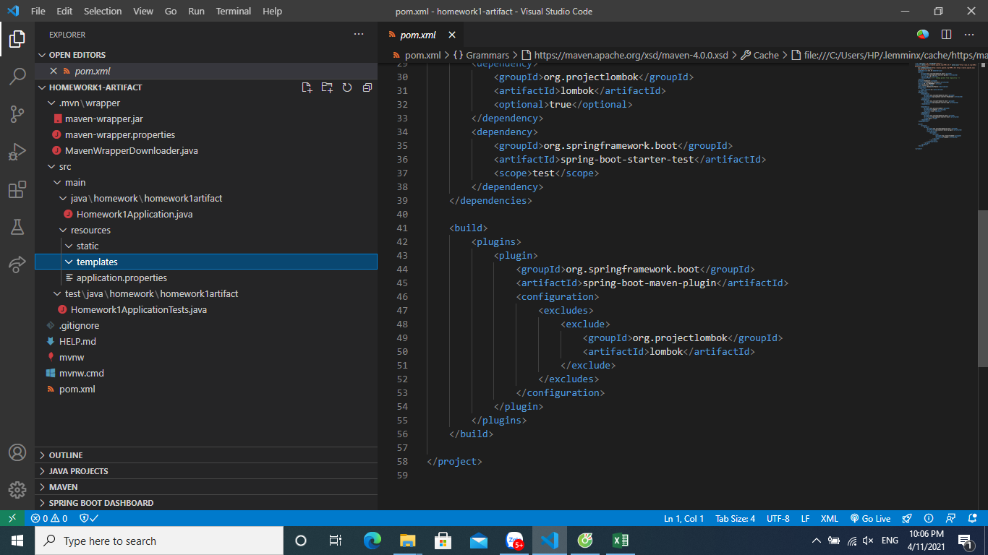
Ảnh cấu trúc project và file pom

